業務フロー凡例
システム名 |  |  | システム種別 |  | 基本設計書 |  | 作成者 | 作成日 | 更新者 | 更新日 | 版数
POSサーバー |  |  | POSサーバー |  |  |  | AnhNM | 2023-06-07 | AnhNM | 2024-05-04 | 0.1

機能カテゴリ |  | 11_部門別売上速報 |  | 項目 |  | 概要設計書 | 業務フロー凡例

 | ●1_レジ内

●●
画面表示
●●
モーダル表示

●●
処理機能
本来なら、処理内で分岐もあるとは思いますが、今回は、分岐処理についても、一括で処理機能と定義しています。
●●
音声ファイル

 | ●1_レジ周辺機器

セカンドディスプレイ
●●
セカンドディスプレイ画面表示
スキャナー
●●
スキャナー

スキャナー
自動釣銭機
●●
自動釣銭機
プリンター
●●

磁気カードリーダー
磁気カードリーダー
エフケイシステム 両面双方向読み取り MJR-100

 | ●外部連携

●●
API連携
本来ならDBですが、DBの意味で使用しています。
●●
他の機能への連携

●●
端末内DB
設定関連などのDB
最新
ボタン名

最新
分岐・判定

機能概要
システム名 |  |  | システム種別 |  | 基本設計書 |  | 作成者 | 作成日 | 更新者 | 更新日 | 版数
POSサーバー |  |  | POSサーバー |  |  |  | AnhNM | 2024-05-04 | AnhNM | 2024-05-04 | 0.1

機能カテゴリ |  | 11_部門別売上速報 |  | 項目 |  | 概要設計書 | 機能概要

X1_メニュー機能
 | 11_部門別売上速報
 |  |  |  |  |  |  |  |  |  |  |  | 1
 |  |  |  |  |  |  |  |  |  |  |  | 2
 |  |  |  |  |  |  |  |  |  |  |  | 3
 |  |  |  |  |  |  |  |  |  |  |  | 4
 |  |  |  |  |  |  |  |  |  |  |  | 5
11_部門別売上速報
 |  |  |  |  |  |  |  |  |  |  |  | 6
 |  |  |  |  |  |  |  |  |  |  |  | 7
 |  |  |  |  |  |  |  |  |  |  |  | 8
 |  |  |  |  |  |  |  |  |  |  |  | 9
 |  |  |  |  |  |  |  |  |  |  |  | 10
SC1101
部門別売上速報/日報
 |  |  |  |  |  |  |  |  |  |  |  | 11
 |  |  |  |  |  |  |  |  |  |  |  | 12
 |  |  |  |  |  |  |  |  |  |  |  | 13
店舗情報をクリックすると、共通機能を実行する。
ログインしているアカウントのユーザーロールに基づいて、操作可能店舗一覧を取得する。
 |  |  |  |  |  |  |  |  |  |  |  | 14
 |  |  |  |  |  |  |  |  |  |  |  | 15
 |  |  |  |  |  |  |  |  |  |  |  | 16
画面初期化
店舗情報（ヘッダー）
 |  |  |  |  |  |  |  |  |  |  |  | 17
 |  |  |  |  |  |  |  |  |  |  |  | 18
 |  |  |  |  |  |  |  |  |  |  |  | 19
 |  |  |  |  |  |  |  |  |  |  |  | 20
 |  |  |  |  |  |  |  |  |  |  |  | 21
 |  |  |  |  |  |  |  |  |  |  |  | 22
MD0101
店舗一覧モダール
 |  |  |  |  |  |  |  |  |  |  |  | 23
 |  |  |  |  |  |  |  |  |  |  |  | 24
 |  |  |  |  |  |  |  |  |  |  |  | 25
 |  |  |  |  |  |  |  |  |  |  |  | 26
・決定ボタン：MD0101_店舗一覧モダールでユーザーが選択したstoreIdを使用してKN1101_部門別売上速報一覧取得機能を実行する。
・取消ボタン：モーダルを閉じて、SCX101_メインメニュー画面に戻る。
 |  |  |  |  |  |  |  |  |  |  |  | 27
 |  |  |  |  |  |  |  |  |  |  |  | 28
決定
取消
 |  |  |  |  |  |  |  |  |  |  |  | 29
 |  |  |  |  |  |  |  |  |  |  |  | 30
 |  |  |  |  |  |  |  |  |  |  |  | 31
 |  |  |  |  |  |  |  |  |  |  |  | 32
 |  |  |  |  |  |  |  |  |  |  |  | 33
 |  |  |  |  |  |  |  |  |  |  |  | 34
KN1101
部門別売上速報一覧取得
AP1101
レポート取得API
 |  |  |  |  |  |  |  |  |  |  |  | 35
部門別売上速報一覧取得
 |  |  |  |  |  |  |  |  |  |  |  | 36
 |  |  |  |  |  |  |  |  |  |  |  | 37
 |  |  |  |  |  |  |  |  |  |  |  | 38
 |  |  |  |  |  |  |  |  |  |  |  | 39

 |  |  |  |  |  |  |  |  |  |  |  | 40
画面初期化時の状態：
・部門別売上速報一覧が表示される。
・【出力種別】項目には「速報」モードが表示され、「日報」モードが無効になる。
・【対象日】項目：現在日が自動選択され、編集できない。
・【出力単位】項目: 「1：部門」が自動選択され、編集できない。
ボタンの状態：
・【F12：検索】ボタン：無効
・【↓下階層】ボタン：有効、【↑上階層】ボタン：無効
‣速報一覧で詳細行を選択し、【↓下階層】ボタンをクリックすると、次の出力単位に該当する速報一覧詳細が表示される。【↑上階層】ボタンが有効になる。このボタンをクリックすると、前の画面に戻る。
以下の4つの出力単位がある：
部門
品群
品種
分類
‣データがない詳細行を選択した場合、【データが見つまりません。】エラーメッセージが表示される。
詳細行を選択せずに【↓階層】ボタン又は【↑階層】ボタンをクリックした場合、【明細行を選択してください。】エラーメッセージが表示される。
・【時間帯別】ボタンを有効にし、【時間帯別】をクリックすると、時間帯別速報が表示される。
 |  |  |  |  |  |  |  |  |  |  |  | 41
 |  |  |  |  |  |  |  |  |  |  |  | 42
SC1101
「部門別売上速報/
日報」画面
 |  |  |  |  |  |  |  |  |  |  |  | 43
 |  |  |  |  |  |  |  |  |  |  |  | 44
 |  |  |  |  |  |  |  |  |  |  |  | 45
 |  |  |  |  |  |  |  |  |  |  |  | 46
 |  |  |  |  |  |  |  |  |  |  |  | 47
 |  |  |  |  |  |  |  |  |  |  |  | 48
 |  |  |  |  |  |  |  |  |  |  |  | 49
時間帯別
↑上階層
↓下階層
ヘッダー上の印刷アイコン
 |  |  |  |  |  |  |  |  |  |  |  | 50
 |  |  |  |  |  |  |  |  |  |  |  | 1
 |  |  |  |  |  |  |  |  |  |  |  | 2

 |  |  |  |  |  |  |  |  |  |  |  | 3
 |  |  |  |  |  |  |  |  |  |  |  | 4
 |  |  |  |  |  |  |  |  |  |  |  | 5
 |  |  |  |  |  |  |  |  |  |  |  | 6
 |  |  |  |  |  |  |  |  |  |  |  | 7
PR1101
部門別売上速報印刷帳票
PR1102
時間帯別売上速報印刷帳票
 |  |  |  |  |  |  |  |  |  |  |  | 8
 |  |  |  |  |  |  |  |  |  |  |  | 9
 |  |  |  |  |  |  |  |  |  |  |  | 10
 |  |  |  |  |  |  |  |  |  |  |  | 11
 |  |  |  |  |  |  |  |  |  |  |  | 12
 |  |  |  |  |  |  |  |  |  |  |  | 13
 |  |  |  |  |  |  |  |  |  |  |  | 14
 |  |  |  |  |  |  |  |  |  |  |  | 15
カスミ様へのご確認
データがない詳細行を選択した場合、【データが見られません。】エラーメッセージが表示され、画面上の全てボタンが無効になり、前の画面に戻ります。メイン メニューを選択して メニュー画面に戻り、店舗を再度選択することのみ可能なので
【↑上階層】ボタンを有効にしたほうがいいと思っています。ご検討宜しくお願い致します。
 |  |  |  |  |  |  |  |  |  |  |  | 16
 |  |  |  |  |  |  |  |  |  |  |  | 17
部門・時間帯別売上速報を印刷する。
以下の項目が含まれている。
・階層コード
・名称（野菜、鮮魚等）
・売上
・予算
達成率
・構成率
・客数
・点数
・値引金額
 |  |  |  |  |  |  |  |  |  |  |  | 18
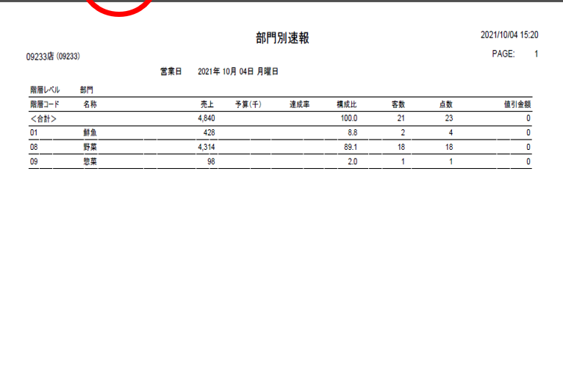
 |  |  |  |  |  |  |  |  |  |  |  | 19
 |  |  |  |  |  |  |  |  |  |  |  | 20
 |  |  |  |  |  |  |  |  |  |  |  | 21
 |  |  |  |  |  |  |  |  |  |  |  | 22
 |  |  |  |  |  |  |  |  |  |  |  | 23
 |  |  |  |  |  |  |  |  |  |  |  | 24
 |  |  |  |  |  |  |  |  |  |  |  | 25
 |  |  |  |  |  |  |  |  |  |  |  | 26
 |  |  |  |  |  |  |  |  |  |  |  | 27
 |  |  |  |  |  |  |  |  |  |  |  | 28
 |  |  |  |  |  |  |  |  |  |  |  | 29
 |  |  |  |  |  |  |  |  |  |  |  | 30
 |  |  |  |  |  |  |  |  |  |  |  | 31
 |  |  |  |  |  |  |  |  |  |  |  | 32
 |  |  |  |  |  |  |  |  |  |  |  | 33

